Domarvärd
Match- domarvärd

Domarvärdens uppgift är att:
- Se till att domarna är på plats. Om de inte har kommit så ring och kontrollera. Kontaktuppgifter ska du a fått av någon av ledarna.
- Före match ta emot och hälsa domare välkommen. Domarna byter i regel om i domarnas omklädningsrum/ domarrum.
-Vara till hands och hjälpa domare under periodpauser och efter slutsignal.
-När matchen är igång finnas väl synlig vid matchplanen iklädd Domarvärd-västen. Väst får du av någon av ledarna och skall efter match återlämnas till samma ledare.
-Värna om domarens arbetsmiljö och med föreningens förtroende prata med ledare, spelare och supportrar om dessa är ett hot mot arbetsmiljön.
-Fråga domarna om de vill ha fika/ korv mellan och efter matcherna.
-Är ni två styckna domarvärdar som byts av under dagen så meddela domarna det.
-Ha hand om nycken till domarrummet.

Sekretariat
Sekretariat

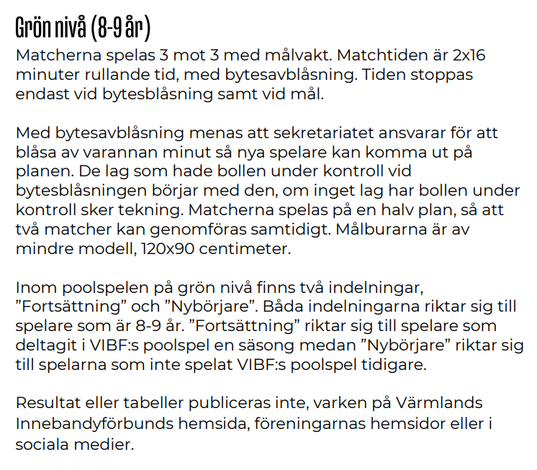

- Blåsa i visselpipa vid byten (klockans signal är för hög)
- Prata med domarna innan match och gör upp hur ni ska kommunicera med varandra vid start och stopp vid byten osv.

Kiosk
Kiosk

- Första tillfälle/ pass plockar fram och förbereder kaffe och korv så det är klart innan matcherna börjar.
-Sista tillfälle/ pass plockar bort och städar kiosken. Ställer tillbaka allt på rätt ställe.

5 minuters överlappande tid för överlämning mellan funktionärer

